425.07.01
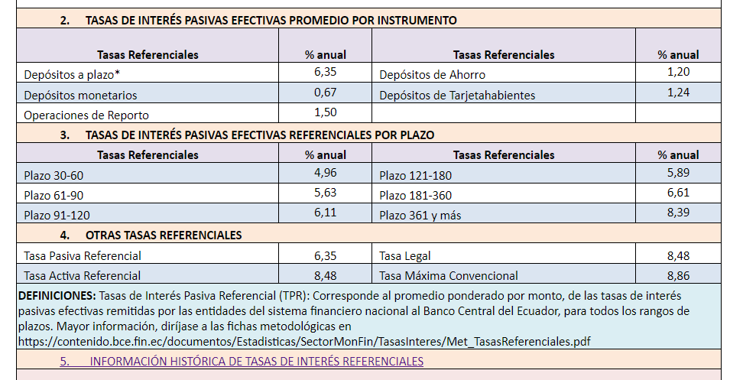
Tasas referenciales a diciembre 2022
 |  | *** Nota: El auditor selecciona la tasa de descuento tras la evaluación a la tasa de descuento utilizada por la Compañía. Una de las fuentes a considerarse es el BCE.

 | p/t 425.07

